离校故事线
 | 职业发展：晋升路径+随机事件
 | 正向+负向
 | 家庭
 | 风险
 | 强依赖
 | 无依赖
 | 职级&职务
 | 学生办公室主任/副主任
 | 【学术-留校】 |  |  |  |  |  | 【行政-留校】 |  |  |  |  |  | 【行政-离校】 |  |  |  |  |  | 【学术-离校】 |  |  |  |  |  | 【随机事件-正向】 |  | 【随机事件-负向】 |  | 【社会关系】 |  |  | 【爱好】 |  | 【社会新闻】 | 【个人心态】
 | 晋升路径 | 晋升所需时间（年） | 最短 | 中位数 | 最长 | 文案 | 晋升路径 | 晋升所需时间（年） | 最短 | 中位数 | 最长 | 文案 | 晋升路径 | 晋升所需时间（年） | 最短 | 中位数 | 最长 | 文案 | 晋升路径 | 晋升所需时间（年） | 最短 | 中位数 | 最长 | 文案 | 种类 | 文案 | 种类 | 文案 | 种类 | 晋升所需时间（年） | 文案 | 种类 | 文案 | 种类+文案 | 删了？
1 | 博士后 | 0 | 0 | 0 | 0 | 你从F大博士毕业后选择留校做博士后，开启学术“卷王”模式。 | （A院系）专职辅导员 | 0 | 0 | 0 | 0 | 你硕士毕业后，应聘成为A院系专职辅导员。分管[分团委, 就业, 资助, 园区]工作。 | 基层锻炼 | 0 | 0 | 0 | 0 | 你进入基层锻炼，积累经验，为未来打下基础。 | 本科生毕业A级工程师 | 0 | 0 | 0 | 0 | 你刚入职时是A级，随着努力工作逐步晋升。 | 彩票中奖 | 你突然中了彩票大奖，生活迎来巨大转机。 | 出车祸 | 你不幸遭遇车祸，身体多处受伤，需长时间康复。 | 相亲 | 0-3 | 家人安排你去相亲，你怀揣着复杂心情赴约。 | 健身 | 你开始坚持健身，身体和精神状态逐渐变好。 | seekdeep发布最新模型，并免费 | 初入职场，激情澎湃，相信自己能改变世界
2 | 青年副研究员-硕导 副教授 | 2-4 | 2 | 3 | 4 | 你评上副教授后朋友圈晒成果却被同行评论下次冲正高。 | 学工组长/研工组长 | 2-4 | 2 | 3 | 4 | 你因工作能力突出，被提拔为学工组长/研工组长。 | 任职定级 | 1-2 | 1 | 1 | 2 | 你基层表现良好，回到单位完成任职定级。 | 研究生毕业B级中级工程师 | 2-4 | 2 | 3 | 4 | 你刚入职时是B级，随着努力工作逐步晋升。 | 投资成功 | 你投资的项目大获成功，获得丰厚回报。 | 抑郁 | 你陷入抑郁，情绪低落，对生活失去信心。 | 谈恋爱 | 1-5 | 你与恋人陷入热恋，共同规划未来，感情甜蜜。 | 入坑手游 | 你入坑某款手游，投入大量时间和精力。 | 我国两极分化循序减小，人民幸福指数进一步提高 | 面对现实压力，开始怀疑梦想是否遥不可及
3 | 青年研究员-博导 教授 | 2-4 | 2 | 3 | 4 | 你成为教授后学生送外号“卷王导师”，每周组会开到凌晨。 | 学院办公室主任 | 2-4 | 2 | 3 | 4 | 你积累了丰富经验，成功竞选学院党委副书记。 | 乡科级副职 | 2-4 | 2 | 3 | 4 | 你因工作出色，被提拔为乡科级副职干部。 | 博士生毕业C级高级工程师 | 2-4 | 2 | 3 | 4 | 你刚入职时是C级，随着努力工作逐步晋升。 | 遇到挚友 | 你遇到一位挚友，与你志同道合，关系日益深厚。 | 家中被盗 | 你突然下岗，失去经济来源，生活陷入困境。 | 结婚 | 0-5 | 你与伴侣步入婚姻殿堂，开始全新生活旅程。 | 收集jellycat | 你热衷收集jellycat玩偶，家中摆满各种款式。 | 通用人工智能将超越人类智慧，引发全球伦理和就业的地震式变革 | 初为人父/母，感受到前所未有的责任与喜悦
4 | 院长助理 | 3-5 | 3 | 4 | 5 | 你因组织协调能力强，被聘为院长助理。 | 学院党委副书记 | 3-5 | 3 | 4 | 5 | 你积累了丰富经验，成功竞选学院党委副书记。 | 乡科级正职 | 4-6 | 4 | 5 | 6 | 你能力突出，晋升为乡科级正职干部。 | D级项目主管 | 2-4 | 2 | 3 | 4 | 你积累了若干项目经验，达到D级，成为项目主管，带领团队。 | 偶遇明星 | 你在出行时偶遇了喜爱的明星，成功拿到签名与合照 | 突发恶疾 | 你突发恶疾，病情严重，需立即住院治疗。 | 生孩子 | 0-6 | 你迎来自己的孩子，感受新生命带来的喜悦。 | 徒步旅行 | 你热爱徒步旅行，欣赏自然风景，挑战自我。 | 量子计算将瞬间破解当今最强加密，让世界信息安全格局一夜重建 | 对健康开始关注，意识到身体是革命的本钱
5 | 副院长 | 3-5 | 3 | 4 | 5 | 你积累了经验，晋升为副院长。 | 学院党委书记 | 6-10 | 6 | 8 | 10 | 你凭借出色领导才能，当选学院党委书记。 | 县处级副职 | 4-6 | 4 | 5 | 6 | 你被调往县城，担任县处级副职领导。 | E级研发主任 | 3-5 | 3 | 4 | 5 | 你的项目成果转化率爆表，公司任命你为研发主任，职级E级 | 抢到演唱会门票 | 你提前一分钟抢票，抢到了最火爆演唱会的VIP坐席 | 社交孤立 | 你因社交圈子小，性格内向，陷入社交孤立。 | 孩子上学 | 6-7 | 你为孩子选择合适学校，希望其接受良好教育。 | 看网文 | 你沉迷看网文，每天花费大量时间浏览。 | 人形机器人将像智能手机一样普及，甚至可能抢走一半的工作岗位 | 对子女教育焦虑，希望他们拥有更好未来
6 | 院长 | 5-9 | 5 | 7 | 9 | 你能力突出，成为院长。 | 学校机关负责人 | 3-5 | 3 | 4 | 5 | 你积累了领导岗位工作经验，当选学校某机关负责人。 | 县处级正职 | 6-10 | 6 | 8 | 10 | 你凭借出色政绩，升任县处级正职领导。 | F级部门领导 | 4-6 | 4 | 5 | 6 | 你能力出众，已到F级，担任部门领导职务。 |  |  | 家庭成员突发重大疾病 | 家庭成员突发重大疾病，你需四处筹措医疗费用。 | 离婚 | random产生 | 你与伴侣因性格不合，最终选择离婚，各自开始新生活。 | 画漫画 | 你对绘画感兴趣，开始学习画漫画，不断提升技巧。 | 自动驾驶将让方向盘成为古董，车祸成为历史，城市为无人驾驶重塑 | 对父母健康担忧，意识到自己是家庭支柱
7 | 副校长 | 5-9 | 5 | 7 | 9 | 你因卓越的领导才能，被任命为副校长。 | 学校党委副书记 | 4-8 | 4 | 6 | 8 | 你能力得到认可，进入学校党委担任副书记。 | 厅局级副职 | 6-10 | 6 | 8 | 10 | 你调往市里，开始担任厅局级副职领导。 | G级首席专家 | 6-10 | 6 | 8 | 10 | 你成为公司各业务部门的领头雁，G级首席专家。 |  |  | 技能被替代 | 你掌握的技能被新技术替代，面临职业危机。 | 买车 |  | 你贷款购买人生第一辆车，出行更加方便。 | 跑步，参加马拉松 | 你热衷跑步，还参加马拉松，突破身体极限。 | 全球债务将突破500万亿美元，压得世界经济喘不过气 | 对退休生活既期待又担忧，担心失去生活重心
8 | 校长（院士） | 5-9 | 5 | 7 | 9 | 你凭借深厚的学术造诣，荣任校长。 | 学校党委书记 | 8-12 | 8 | 10 | 12 | 你历经多年磨砺，荣任学校党委书记。 | 厅局级正职 | 6-10 | 6 | 8 | 10 | 你德高望重，荣升为厅局级正职领导。 | S级公司领导 | 8-12 | 8 | 10 | 12 | 你天赋异禀，达到S级，是公司高级别boss。 |  |  | 秃顶 | 你出现秃顶，对形象产生影响，内心感到焦虑。 | 买房 |  | 你经过努力，终于买下属于自己的房子。 | 摄影 | 你喜欢摄影，走遍各地拍摄美景与人文。 | 低空经济将井喷式爆发，天空中飞行汽车穿梭，彻底改变城市生活节奏 | 对老友相聚充满珍惜，感慨时光流逝
 | 总时长 |  | 25 | 35 | 45 |  |  |  | 28 | 38 | 48 |  |  |  | 29 | 38 | 48 |  |  |  | 27 | 36 | 45
 |  |  |  |  |  |  |  |  |  |  |  |  |  |  |  |  |  |  | 【必会出现一种的随机事件-负向】 |  |  |  |  |  |  |  | 掉发 | 你掉发严重，头发越来越稀疏，尝试多种方法解决。 | 父母离世 |  | 你父母因年老体衰离世，你陷入深深悲痛。 | 学习小语种 | 你对小语种感兴趣，开始学习并逐渐精通。 | 可再生能源将全面压制煤炭，让传统能源巨头黯然退场 | 对健康养生更加执着，追求身心的和谐
 | 发论文：Science Nature PNAS 柳叶刀 | 教授前置 | 2级-1 |  |  | 你发了篇[Science, Nature, PNAS, 柳叶刀]同事发来表情包恭喜学术KPI达成。 |  |  |  |  |  |  |  |  |  |  |  |  | 加班 | 前1/2时间 |  |  |  | 你长期加班，身体疲惫，工作效率有所下降。 |  |  |  |  | 朋友离世 |  | 你朋友因意外或疾病离世，你内心充满悲伤。 | 桌游 | 你热爱桌游，常与朋友聚会玩乐，享受互动乐趣。 | 中国每三个人中就有一个老人，养老产业将成为经济顶梁柱 | 对死亡有初步思考，但并不恐惧，而是坦然面对
 | 国家五大科技计划：国家自然科学基金、国家科技重大专项、国家重点研发计划、技术创新引导专项（基金）、基地和人才专项 |  |  |  |  | 你承担[国家自然科学基金,国家重点研发计划,基地和人才专项]科研经费到账时直接原地起飞。 |  |  |  |  |  |  |  |  |  |  |  |  | 辞职 | 后1/2时间 |  |  |  | 你对工作不满，思考再三后选择递交辞职信。 |  |  |  |  |  |  |  | 养猫 | 你决定养猫，感受与猫咪相处的温馨时光。 | 半数国人深陷健康泥潭，医疗系统将面临史无前例的考验 | 对生活中的小事感到满足，容易快乐
 | 四小青：优青、青年长江、万人青拔、海外优青 | 院长助理前置 | 4级-2 |  |  | 你拿下优青后同事发来消息四小青就差万人青拔了冲。 |  |  |  |  |  |  |  |  |  |  |  |  | 被裁 | 后1/2时间 |  |  |  | 公司效益不好，你不幸被裁，开始寻找新机会。 |  |  |  |  |  |  |  | 养狗 | 你选择养狗，与忠诚伙伴相伴，生活充满欢乐。 | 养老问题将像巨石压顶，引发全民焦虑 | （跟在事件背后）
 | 四大青：杰青、长江学者、万人领军、高层次引才计划 | 院长前置 | 6级-2 |  |  | 你评上杰青学生送外号四大青之光你回怼先卷够论文再说。 |  |  |  |  |  |  |  |  |  |  |  |  |  |  |  |  |  |  |  |  |  |  |  |  |  | 烹饪、烘焙 | 你对烹饪烘焙感兴趣，制作美食分享给他人。 | 气温飙升，海平面上升吞噬沿海城市，人类与自然的博弈白热化
 | 两院院士：中科院、工程院院士 | 校长前置 | 8级-3 |  |  | 你当选中科院院士学生举牌从卷王到顶流院士之路yyds。 |  |  |  |  |  |  |  |  |  |  |  |  |  |  |  |  |  |  |  |  |  |  |  |  |  | 养花 | 你养了几个盆景，提升生活志趣。 | 水资源短缺引发全球争端，水比石油更珍贵，战争一触即发
 |  |  |  |  |  |  |  |  |  |  |  |  |  |  |  |  |  |  |  |  |  |  |  |  |  |  |  |  |  |  |  | 养鱼 | 你养了几条金鱼，回味儿时养鱼的快乐。 | 真空管道列车风驰电掣，2小时跨越大洲，重新定义距离和时间
 | 公共服务：讲课/参加讲座 | 删？ |  |  |  |  |  |  |  |  |  |  |  |  |  |  |  |  |  |  |  |  |  |  |  |  |  |  |  |  |  | 打麻将 | 你迷上麻将，经常约好友开局。 | 人类寿命大幅延长，百岁人生常态，死亡变得遥远
 | 65岁退休，达不成级别就不要达成了 |  |  |  |  |  |  |  |  |  |  |  |  |  |  |  |  |  |  |  |  |  |  |  |  |  |  |  |  |  |  |  |  | 大脑思维信息存储普及，人类思想永存，意识上传成现实
 |  |  |  |  |  |  |  |  |  |  |  |  |  |  |  |  |  |  |  |  |  |  |  |  |  |  |  |  |  |  |  |  |  | 虚拟现实全面入侵零售和教育，彻底改变消费和学习方式
 |  |  |  |  |  |  |  |  |  |  |  |  |  |  |  |  |  |  |  |  |  |  |  |  |  |  |  |  |  |  |  |  |  | 在线远程办公席卷全球，办公室逐渐消失，工作效率飞跃提升
 |  |  |  |  |  |  |  |  |  |  |  |  |  |  |  |  |  |  |  |  |  |  |  |  |  |  |  |  |  |  |  |  |  | 中瑞自贸协定升级为全球经济合作树立典范，贸易壁垒打破
 |  |  |  |  |  |  |  |  |  |  |  |  |  |  |  |  |  |  |  |  |  |  |  |  |  |  |  |  |  |  |  |  |  | 申根区扩容让欧洲旅行无障碍，人员物资自由流通
 |  |  |  |  |  |  |  |  |  |  |  |  |  |  |  |  |  |  |  |  |  |  |  |  |  |  |  |  |  |  |  |  |  | 中国载人航天迈向深空，月球基地建成，星际殖民起步
 |  |  |  |  |  |  |  |  |  |  |  |  |  |  |  |  |  |  | https://zhuanlan.zhihu.com/p/475487121 |  |  |  |  |  |  |  |  |  |  |  |  | （选取有代表性的节点，描述得形象一些）
 | 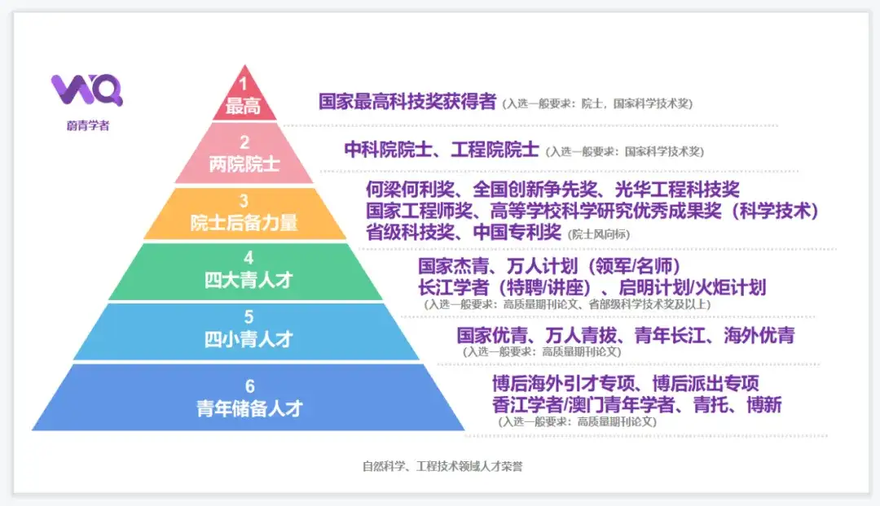
 | 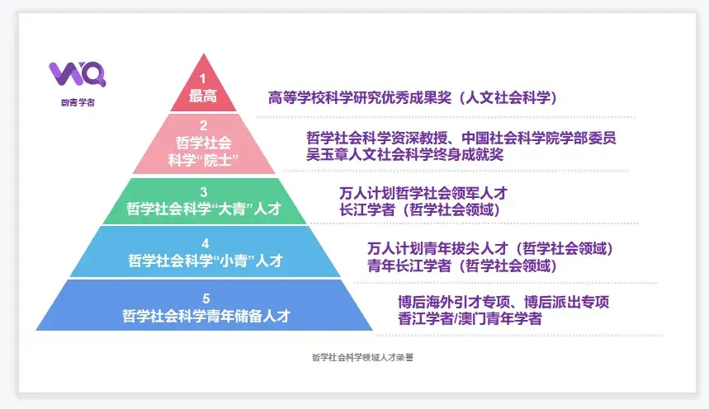

 | https://www.zhihu.com/question/277354933
 | https://blog.csdn.net/weixin_60784949/article/details/142729312
 | https://www.weiqingxuezhe.com/articles/490

